기초 통계
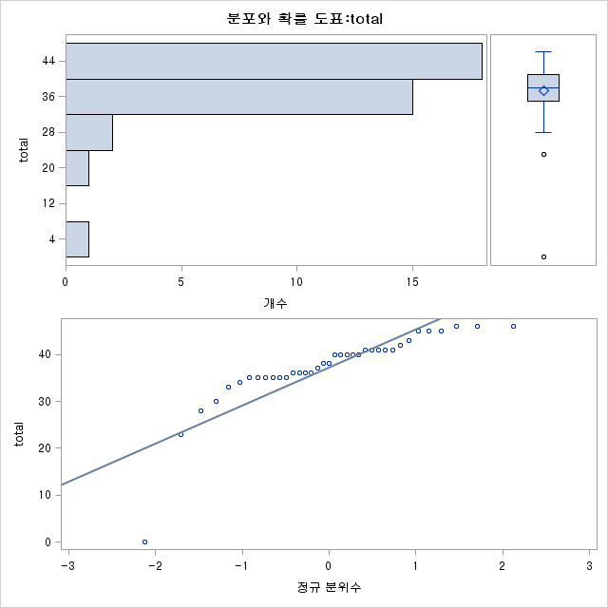
기초통계

적률
N | 46 | 가중합 | 46
평균 | 32.2391304 | 관측치 합 | 1483
표준 편차 | 8.6825106 | 분산 | 75.3859903
왜도 | -2.239513 | 첨도 | 6.85128935
제곱합 | 51203 | 수정 제곱합 | 3392.36957
변동계수 | 26.9315905 | 평균의 표준 오차 | 1.28016635

기본 통계 측도
위치측도 |  | 변이측도
평균 | 32.23913 | 표준 편차 | 8.68251
중위수 | 34 | 분산 | 75.38599
최빈값 | 30 | 범위 | 44
 |  | 사분위 범위 | 8

위치모수 검정: Mu0=0
검정 | 통계량 |  | p 값
스튜던트의 t | t | 25.18355 | Pr > |t| | <.0001
부호 | M | 22 | Pr >= |M| | <.0001
부호 순위 | S | 495 | Pr >= |S| | <.0001

분위수(정의 5)
레벨 | 분위수
100% 최댓값 | 44
99% | 44
95% | 42
90% | 39
75% Q3 | 38
50% 중위수 | 34
25% Q1 | 30
10% | 25
5% | 22
1% | 0
0% 최솟값 | 0

극 관측치
최소 |  |  | 최대
값 | VAR2 | 관측치 | 값 | VAR2 | 관측치
0 | 12112801 | 45 | 39 | 12132841 | 37
0 | 12132825 | 21 | 40 | 12152736 | 22
22 | 12112772 | 12 | 42 | 12152755 | 46
24 | 12142727 | 30 | 44 | 12132832 | 26
25 | 12152744 | 33 | 44 | 12152742 | 31

total에 대한 도표

확률 및 통계
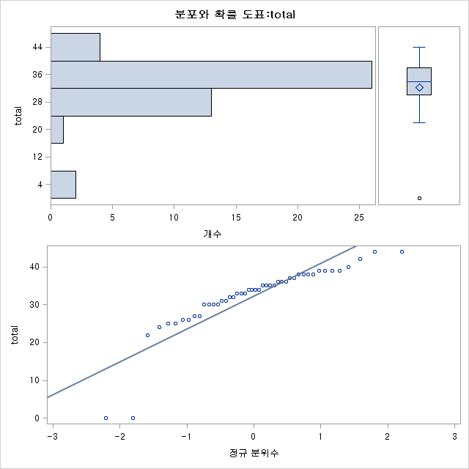
확률 및 통계

적률
N | 37 | 가중합 | 37
평균 | 37.2432432 | 관측치 합 | 1378
표준 편차 | 8.11173843 | 분산 | 65.8003003
왜도 | -2.8509383 | 첨도 | 11.9472271
제곱합 | 53690 | 수정 제곱합 | 2368.81081
변동계수 | 21.7804297 | 평균의 표준 오차 | 1.33356158

기본 통계 측도
위치측도 |  | 변이측도
평균 | 37.24324 | 표준 편차 | 8.11174
중위수 | 38 | 분산 | 65.8003
최빈값 | 35 | 범위 | 46
 |  | 사분위 범위 | 6

위치모수 검정: Mu0=0
검정 | 통계량 |  | p 값
스튜던트의 t | t | 27.92765 | Pr > |t| | <.0001
부호 | M | 18 | Pr >= |M| | <.0001
부호 순위 | S | 333 | Pr >= |S| | <.0001

분위수(정의 5)
레벨 | 분위수
100% 최댓값 | 46
99% | 46
95% | 46
90% | 45
75% Q3 | 41
50% 중위수 | 38
25% Q1 | 35
10% | 30
5% | 23
1% | 0
0% 최솟값 | 0

극 관측치
최소 |  |  | 최대
값 | VAR2 | 관측치 | 값 | VAR2 | 관측치
0 | 12161869 | 13 | 45 | 12161882 | 24
23 | 12161894 | 36 | 45 | 12161895 | 37
28 | 12161878 | 21 | 46 | 12161887 | 29
30 | 12161872 | 16 | 46 | 12161891 | 33
33 | 12161877 | 20 | 46 | 12161892 | 34

total에 대한 도표

